Air8000
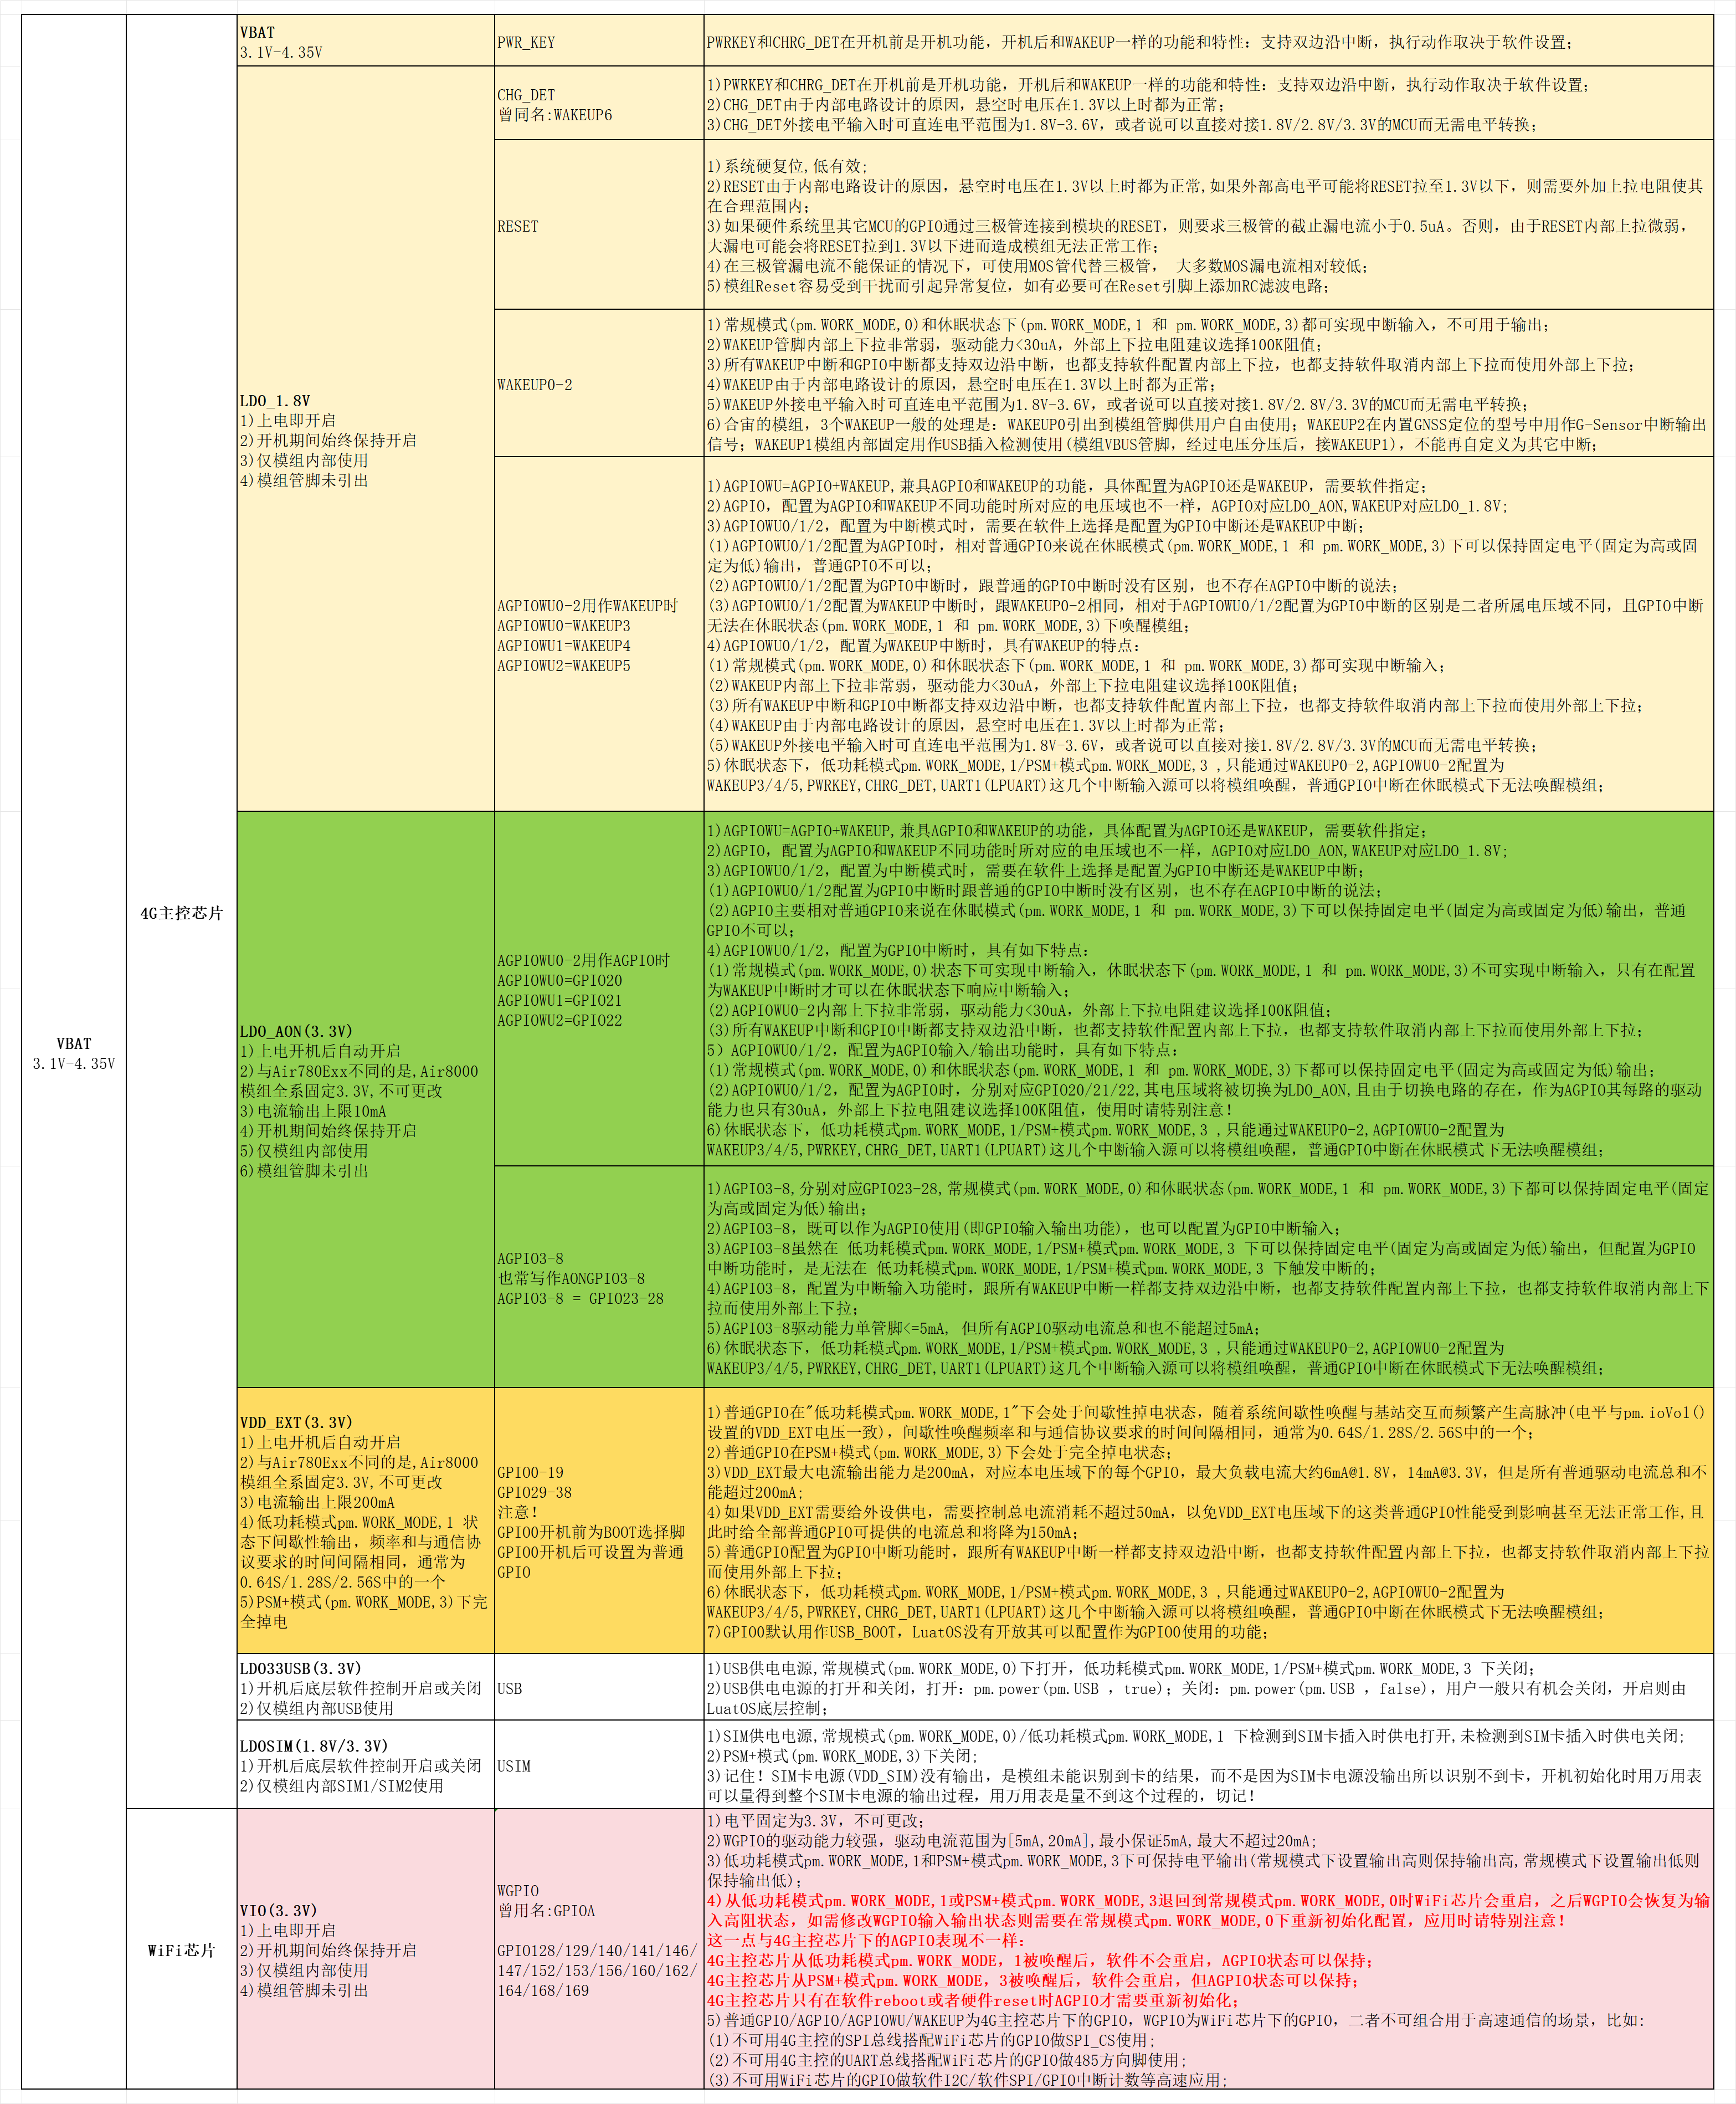
管脚类型 | 模块 管脚 | Air8000A Air8000U Air8000N Air8000AB | Air8000W | Air8000D Air8000DB | Air8000T | 管脚名称 | Powerup default | Func0 | Func1 | Func2 | Func3 | Func4 | Func5 | Func6 | Func7 | LuatOS推荐复用管脚 | Notes
普通GPIO类 低功耗模式下电平无法保持 PSM+模式下电平无法保持 普通GPIO类为4G主控芯片下的信号 | 83 |  |  |  |  | GPIO16 | I&PU |  |  |  |  | GPIO16 |  |  |  | GPIO16
 | 82 |  |  |  |  | GPIO17 | I&PU |  |  |  |  | GPIO17 |  |  |  | GPIO17
 | 80 | 内部已固定用作I2C0挂载内置的GSensor使用,所以外部也仅可作I2C0使用且外部I2C设备地址不可为0x27 |  | 内部已固定用作I2C0挂载内置的GSensor使用,所以外部也仅可作I2C0使用且外部I2C设备地址不可为0x27 |  | I2C0_SCL | I&PU |  |  | I2C0_SCL | I2C1_SCL | GPIO18 | PWM0 |  |  | I2C0_SCL | Air8000A/AB/D/DB/U/N,内部已固定用作I2C0挂载内置的G-Sensor使用，所以外部也仅可作I2C0使用且外部I2C设备地址不可为0x27
 | 81 |  |  |  |  | I2C0_SDA | I&PU |  |  | I2C0_SDA | I2C1_SDA | GPIO19 | PWM1 |  |  | I2C0_SDA
 | 1 |  |  |  |  | USB_BOOT | I&PD |  |  |  |  |  |  |  |  | USB_BOOT | USB下载使能,不可用作GPIO
 | 31 |  |  |  |  | GPIO1 | NI&NP | GPIO1 | QSPI_D3 |  |  |  | PWM0 |  |  | PWM0
 | 30 |  |  |  |  | GPIO2 | NI&NP | GPIO2 | QSPI_D2 |  |  | OneWire(默认) | PWM1 |  |  | OneWire
 | 98 |  |  |  |  | GPIO3 | NI&NP | GPIO3 | CAM_MCLK |  |  | OneWire | PWM2 |  |  | CAM_MCLK
 | 67 |  |  |  |  | I2C1_SDA | NI&NP | GPIO4 | CAM_BCLK | I2C1_SDA |  | USIM2_RST |  |  |  | CAM_BCLK
 | 66 |  |  |  |  | I2C1_SCL | NI&NP | GPIO5 | CAM_CS | I2C1_SCL |  | USIM2_CLK |  |  |  | CAM_CS
 | 95 | 内部作为UART2功能用于主控与GNSS芯片通信使用,外部不可再做UART2使用,但可在关闭GNSS功能前提下用作摄像头信号CAM_RX0/CAM_RX1 |  | 内部作为UART2功能用于主控与GNSS芯片通信使用,外部不可再做UART2使用,但可在关闭GNSS功能前提下用作摄像头信号CAM_RX0/CAM_RX1 |  | GPIO6 | NI&NP | GPIO6 | CAM_RX0 | UART2_RXD |  | USIM2_DAT |  |  |  | CAM_RX0
 | 94 |  |  |  |  | GPIO7 | NI&NP | GPIO7 | CAM_RX1 | UART2_TXD |  | OneWire |  |  |  | CAM_RX1
 | 90 | 内部作为SPI0总线用于主控与WiFi芯片通信使用,外部不可再用作任何信号 | 内部作为SPI0总线用于主控与WiFi芯片通信使用,外部不可再用作任何信号 | 推荐用作 SPI0接口 | 推荐用作 SPI0接口 | SPI0_CS | NI&NP | GPIO8 | SPI0_CS | I2C1_SDA |  |  |  |  |  | GPIO8
 | 91 |  |  |  |  | SPI0_MOSI | NI&NP | GPIO9 | SPI0_MOSI | I2C1_SCL |  |  |  |  |  | GPIO9
 | 92 |  |  |  |  | SPI0_MISO | NI&NP | GPIO10 | SPI0_MISO |  | UART2_RXD |  |  |  |  | UART2_RXD
 | 89 |  |  |  |  | SPI0_SCLK | NI&NP | GPIO11 | SPI0_SCLK |  | UART2_TXD |  |  |  |  | UART2_TXD
 | 41 |  |  |  |  | SPI1_CS | NI&NP | GPIO12 | SPI1_CS |  | UART2_RXD | USIM2_DAT |  |  | CAN_RXD | SPI1_CS
 | 40 |  |  |  |  | SPI1_MOSI | NI&NP | GPIO13 | SPI1_MOSI |  | UART2_TXD | USIM2_RST |  |  | CAN_TXD | SPI1_MOSI
 | 39 |  |  |  |  | SPI1_MISO | NI&NP | GPIO14 | SPI1_MISO | I2C0_SDA | UART3_RXD | USIM2_CLK | PWM0 |  | CAN_STB | SPI1_MISO
 | 38 |  |  |  |  | SPI1_SCLK | NI&NP | GPIO15 | SPI1_SCLK | I2C0_SCL | UART3_TXD |  | PWM1 |  |  | SPI1_SCLK
 | 47 | 仅可作为调试串口,不可作为通用串口使用 |  |  |  | DBG_RXD | NI&NP |  | UART0_RXD |  |  |  |  |  |  | DBG_RXD | 不可复用为GPIO
 | 46 |  |  |  |  | DBG_TXD | NI&NP |  | UART0_TXD |  |  |  |  |  |  | DBG_TXD
 | 17 |  |  |  |  | UART1_RXD | NI&NP | GPIO18 | UART1_RXD |  |  |  |  |  |  | UART1_RXD
 | 16 |  |  |  |  | UART1_TXD | NI&NP | GPIO19 | UART1_TXD |  |  |  |  |  |  | UART1_TXD
 | 18 | 使用音频功能(VoLTE/TTS/录音/播放)时, 可作为I2S总线接Audio Codec芯片ES8311 |  |  |  | I2S_BCLK | NI&NP | GPIO29 |  |  |  | I2S_BCLK | PWM0 |  |  | I2S_BCLK
 | 19 |  |  |  |  | I2S_LRCK | NI&NP | GPIO30 |  |  |  | I2S_LRCK | PWM1 |  |  | I2S_LRCK
 | 20 |  |  |  |  | I2S_DIN | NI&NP | GPIO31 |  |  |  | I2S_DIN | PWM2 |  |  | I2S_DIN
 | 21 |  |  |  |  | I2S_DOUT | NI&NP | GPIO32 |  |  |  | I2S_DOUT |  |  |  | I2S_DOUT
 | 22 |  |  |  |  | I2S_MCLK | NI&NP | GPIO33 |  |  |  | I2S_MCLK | PWM4 |  |  | I2S_MCLK
 | 25 |  |  |  |  | LCD_CLK | NI&NP | GPIO34 | LCD_CLK | I2C0_SDA | UART3_RXD | QSPI_CLK |  |  |  | LCD_CLK
 | 26 |  |  |  |  | LCD_CS | NI&NP | GPIO35 | LCD_CS | I2C0_SCL | UART3_TXD | QSPI_CS |  |  |  | LCD_CS
 | 27 |  |  |  |  | LCD_RST | NI&NP | GPIO36 | LCD_RST | I2C1_SCL |  | QSPI_RST |  |  |  | LCD_RST
 | 28 |  |  |  |  | LCD_SDA | NI&NP | GPIO37 | LCD_SDA | I2C1_SDA |  | QSPI_D0 |  |  |  | LCD_SDA
 | 29 |  |  |  |  | LCD_RS | NI&NP | GPIO38 |  | LCD_RS |  | QSPI_D1 |  |  |  | LCD_RS
AGPIOWU类 低功耗模式下电平可以保持,也可中断唤醒模块模组(需配置为WAKEUP信号) AGPIOWU类为4G主控芯片下的信号 | 23 |  |  |  |  | GPIO20 | NI&NP | GPIO20 |  |  | PWM4n |  |  |  |  | GPIO20 | WAKEUP3
 | 24 |  |  |  |  | GPIO21 | NI&NP | GPIO21 |  |  |  |  | PWM4 |  |  | GPIO21 | WAKEUP4
 | 88 | 内部作为GPIO22用于主控与WiFi芯片通信使用,外部不可再用 | 内部作为GPIO22用于主控与WiFi芯片通信使用,外部不可再用 |  |  | GPIO22 | NI&NP | GPIO22 |  |  | PWM4n |  |  |  |  | GPIO22 | WAKEUP5
AGPIO类 低功耗模式下电平可以保持,但不可中断唤醒模块模组 AGPIO类为4G主控芯片下的信号 | 84 | 内部作为GPIO23固定输出高电平用于控制WiFi使能,不可修改,外部仅可做为上拉电平使用(上拉电阻阻值不可小于10K) | 内部作为GPIO23固定输出高电平用于控制WiFi使能,不可修改,外部仅可做为上拉电平使用(上拉电阻阻值不可小于10K) |  |  | GPIO23 | NI&NP | GPIO23 |  |  | PWM1n |  | AONPWM0 |  |  | GPIO23 | 支持WiFi/BLE功能的Air8000A/W/U/N/AB五个型号: 内部作为GPIO23固定输出高电平用于控制WiFi使能,不可修改,外部仅可做为上拉电平使用(上拉电阻阻值不可小于10K)
 | 85 | 内部用作控制GSensor的开关信号,外部不可再用 |  | 内部用作控制GSensor的开关信号,外部不可再用 |  | GPIO24 | NI&NP | GPIO24 |  |  | PWM0n |  | AONPWM1 |  |  | PWM1
 | 69 | 内部用作控制GNSS定位的开关信号,外部不可再用 |  | 内部用作控制GNSS定位的开关信号,外部不可再用 |  | GPIO25 | NI&NP | GPIO25 |  |  |  |  | AONPWM2 |  | CAN_RXD | GPIO25
 | 36 |  |  |  |  | CAN_TXD | NI&NP | GPIO26 |  |  | PWM2n |  |  |  | CAN_TXD | CAN_TXD
 | 35 |  |  |  |  | CAN_STB | NI&NP | GPIO27 |  |  |  |  | PWM4 |  | CAN_STB | CAN_STB
 | 37 |  |  |  |  | CAN_RXD | NI&NP | GPIO28 |  |  | PWM4n | OneWire |  | CAN_STB | CAN_RXD | CAN_RXD
WAKEUP类 低功耗和PSM+模式下均可以作为中断信号使用 WAKEUP类为4G主控芯片下的信号 | 44 |  |  |  |  | WAKEUP0 |  | WAKEUP0 |  |  |  |  |  |  |  | WAKEUP0 | 可设置单边中断检测，单独设置只高变低或只低变高都可以
 | 78 | 内部用作GSensor中断信号,外部不可再用 |  | 内部用作GSensor中断信号,外部不可再用 |  | WAKEUP2 |  | WAKEUP2 |  |  |  |  |  |  |  | WAKEUP2 | 可设置单边中断检测，单独设置只高变低或只低变高都可以
 | 14 |  |  |  |  | PWRKEY |  | PWRKEY |  |  |  |  |  |  |  | PWRKEY | 1,下降沿开机; 2,开机后可设置单边中断检测，单独设置只高变低或只低变高都可以
 | 43 |  |  |  |  | CHG_DET (WAKEUP6) |  | CHG_DET (WAKEUP6) |  |  |  |  |  |  |  | CHG_DET (WAKEUP6) | 1,下降沿开机; 2,开机后可设置单边中断检测，单独设置只高变低或只低变高都可以 3,作用可看作与PWRKEY完全相同; 4,CHG_DET或WAKEUP6是两个不同的命名习惯,没有其它区别;
WGPIO类 曾同名:GPIOA类 低功耗模式下电平可以保持,但不可中断唤醒模块模组 GPIOA类为WiFi芯片下的信号 | 71 |  |  | GPIOA挂载在WiFi芯片下,无WiFi功能的8000子型号这类管脚为NC状态 | GPIOA挂载在WiFi芯片下,无WiFi功能的8000子型号这类管脚为NC状态 | GPIO152 | NI&NP | GPIO152
 | 52 |  |  |  |  | GPIO153 | NI&NP | GPIO153
 | 72 |  |  |  |  | GPIO156 | NI&NP | GPIO156
 | 96 |  |  |  |  | GPIO160 | NI&NP | GPIO160
 | 73 |  |  |  |  | GPIO162 | NI&NP | GPIO162
 | 74 |  |  |  |  | GPIO164 | NI&NP | GPIO164
 | 48 |  |  |  |  | UART11_RX | NI&NP | UART11_RX | GPIO129
 | 49 |  |  |  |  | UART11_TX | NI&NP | UART11_TX | GPIO128
 | 57 | 仅可用于特殊情况下内置WiFi芯片的调试,外部不可使用 | 仅可用于特殊情况下内置WiFi芯片的调试,外部不可使用 |  |  | UART10_TX | NI&NP | UART10_TX | GPIO139 |  |  |  |  |  |  | 仅可用于特殊情况下内置WiFi芯片的调试,外部不可使用
 | 58 |  |  |  |  | UART10_RX | NI&NP | UART10_RX | GPIO138
 | 56 |  |  |  |  | GPIO140 | NI&NP | GPIO140
 | 55 |  |  |  |  | GPIO141 | NI&NP | GPIO141
 | 54 |  |  |  |  | GPIO146 | NI&NP | GPIO146
 | 53 |  |  |  |  | GPIO147 | NI&NP | GPIO147
 | 60 |  |  |  |  | UART12_TX | NI&NP | UART12_TX | GPIO169
 | 59 |  |  |  |  | UART12_RX | NI&NP | UART12_RX | GPIO168
模拟管脚或不可用作GPIO的管脚 | 65 |  | 不支持GNSS定位的8000子型号为NC状态 |  | 不支持GNSS定位的8000子型号为NC状态 | 1PPS
 | 7,8 | 电源 |  |  |  | VBAT
 | 15 | 复位 |  |  |  | RESET
 | 10 | SIM卡 |  |  |  | SIM_VDD
 | 11 |  |  |  |  | SIM_RST
 | 12 |  |  |  |  | SIM_DAT
 | 13 |  |  |  |  | SIM_CLK
 | 2 | USB |  |  |  | VBUS |  |  |  |  |  |  |  |  |  |  | 模组内部为VBUS经分压后接到WAKEUP1,用于USB插入检测
 | 3 |  |  |  |  | USB_P
 | 4 |  |  |  |  | USB_N
 | 75 | ADC0 |  |  |  | ADC0
 | 68 | ADC1 |  |  |  | ADC1
 | 42 | ADC2 |  |  |  | ADC2
 | 87 | ADC3 |  |  |  | ADC3
注意事项：
1 | I&PU，Input&Pull_Up; I&PD,Input&Pull_Down; NI&NP,非输入输出,没有上下拉，若需确定的状态，需要在电路设计时外加上拉或下拉;
2 | GPIO默认功能的初始化，请使用LuatIO工具进行配置，详见：https://docs.openluat.com/air780epm/common/luatio/
3 | Air8000类全系模组IO电平固定为3.3V,不可更改
4 | 普通GPIO/AGPIO/AGPIOWU/WAKEUP为4G主控芯片下的GPIO，WGPIO为WiFi芯片下的GPIO，二者不可组合用于高速通信的场景，比如: (1)不可用4G主控的SPI总线搭配WiFi芯片的GPIO做SPI_CS使用; (2)不可用4G主控的UART总线搭配WiFi芯片的GPIO做485方向脚使用; (3)不可用WiFi芯片的GPIO做软件I2C/软件SPI/GPIO中断计数等高速应用;
5 | 下图从电压域的角度进行的解读，请结合管脚复用表进行理解，管脚内部占用情况以管脚复用表的描述为准；

